상품제안서
15W 무선충전마우스패드(분리형) | 상품코드: S26048

 |  |  |  |  |  |  | 02-713-8555 | www.synergygift.co.kr
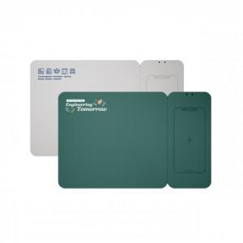 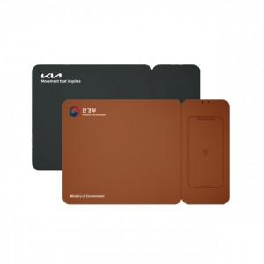 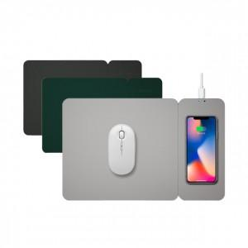

【상세/제작정보】

【인쇄/포장옵션】 | 레이저, UV컬러인쇄 / 시판박스

【공급단가】 | 수량 | 50~ | 100~ | 500~ | 1,000~ | 2,000~
*VAT별도 | 그레이 | 14,060원 | 13,840원 | 13,520원 | 12,980원 | 12,440원
 | 다크그레이 | 14,060원 | 13,840원 | 13,520원 | 12,980원 | 12,440원
 | 그린 | 14,060원 | 13,840원 | 13,520원 | 12,980원 | 12,440원
 | 브라운 | 14,060원 | 13,840원 | 13,520원 | 12,980원 | 12,440원

【상품 URL】 | https://www.synergygift.co.kr:443/src/goods_detail.php?gdno=26048

